Plan1
Orçamento de Produtos Para os Laboratórios Educacionais -FUCAPI

ITEM | Descrição do Produto | Modelo ou N° Catálago | Foto | QTY | 1-Fornecedor | 2-Fornecedor | 3-Fornecedor
1 | Periférico Teclado | 12 botões | 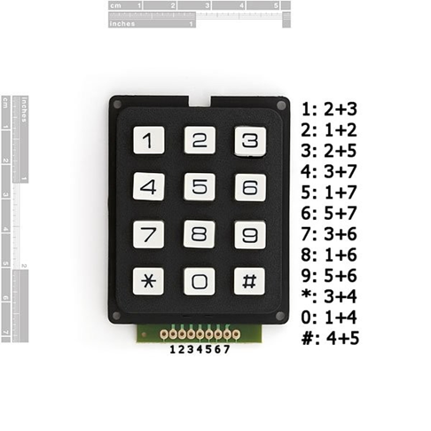 |  | http://www.labdegaragem.org/loja/ | https://www.robocore.net/modules.php?name=GR_LojaVirtual | http://multilogica-shop.com/
2 | Placa de Expanção de Funcionalidades para Arduino | Shield Ethernet | 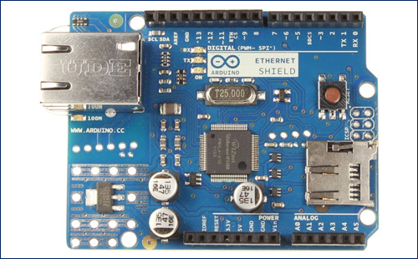 |  | http://www.labdegaragem.org/loja/ | https://www.sparkfun.com/ | http://multilogica-shop.com/
3 | Placa de Expanção de Funcionalidades para Arduino | Shield Wifi | 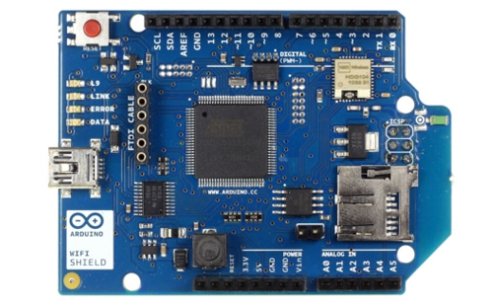 |  | http://store.arduino.cc/ | https://www.sparkfun.com/ | http://multilogica-shop.com/
4 | Placa de Expanção de Funcionalidades para Arduino | Shield GSM | 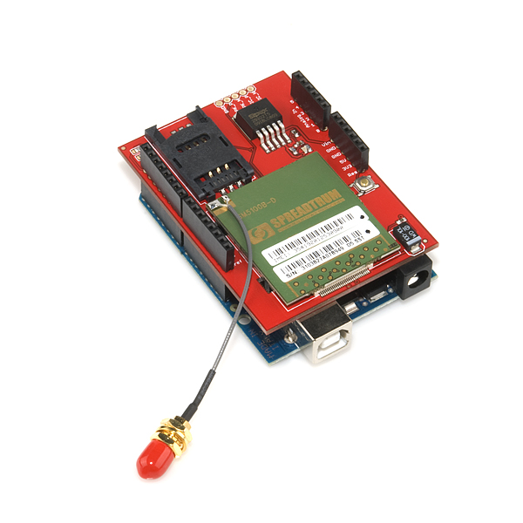 |  | http://store.arduino.cc/ | https://www.sparkfun.com/ | http://multilogica-shop.com/
5 | Placa de Expanção de Funcionalidades para Arduino | Xbee Shield | 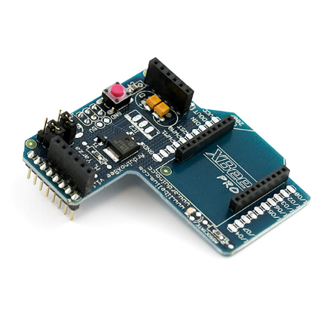 |  | http://store.arduino.cc/ |  | http://multilogica-shop.com/
6 | Xbee | XBee 1mW Wire Antenna | 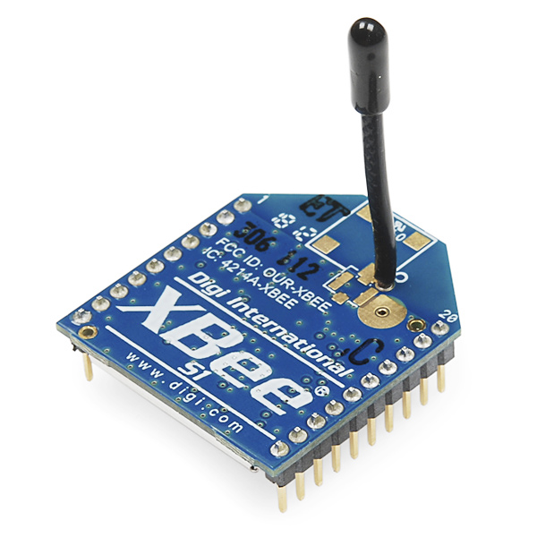 |  | http://www.labdegaragem.org/loja/ | https://www.sparkfun.com/ | http://multilogica-shop.com/
7 | Arduino | Arduino Mega 2560 | 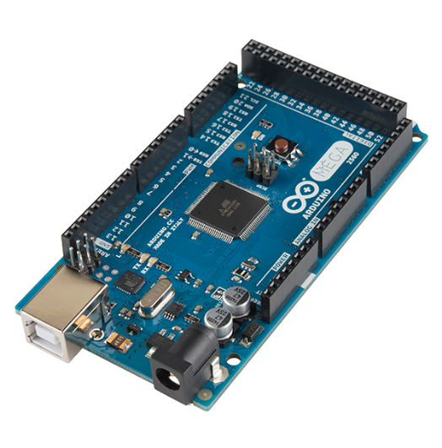 |  | http://www.labdegaragem.org/loja/ | https://www.sparkfun.com/ | http://multilogica-shop.com/
8 | Placas e kits de desenvolvimento | LPC4088 QUICKSTART BOARD | 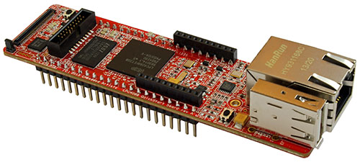 |  | http://www.embeddedartists.com/ | http://br.mouser.com/ | vendas@microgenios.com.br
9 | Placas e kits de desenvolvimento | LPC4088 QSB BASE BOARD | 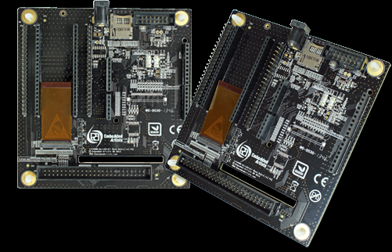 |  | http://www.embeddedartists.com/ | http://br.mouser.com/ | vendas@microgenios.com.br
10 | Placas e kits de desenvolvimento | LCD BOARD, 7 INCH TFT 800X480 | 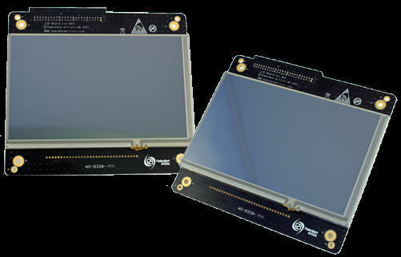 |  | http://www.embeddedartists.com/ | http://br.mouser.com/ | vendas@microgenios.com.br
11 | Tinta Foto Sensível | Tinta foto-sensível para circuito Impresso 100g | 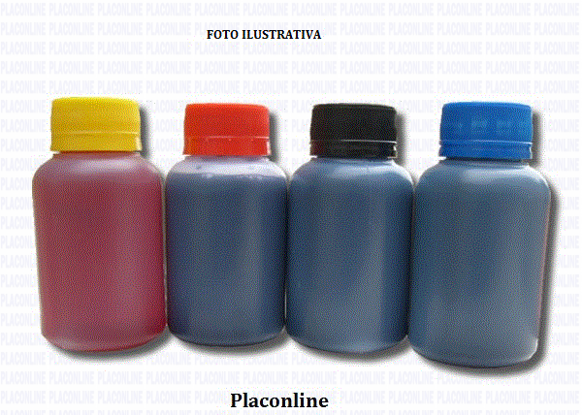 |  | http://www.placonline.com.br/ | http://www.cifacil.com.br/loja/
12 | Lampada | Lâmpada ultravioleta 45w 110volts - PLC-LU45W | 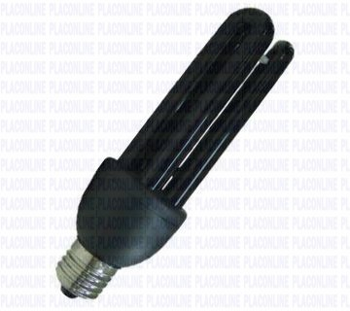 |  | http://www.placonline.com.br/
13 | Atmega328 | Microcontrolador Atmega 328 |  | 20 | Robocore
14 | Capacitor | Disco Cerâmico 22pF | 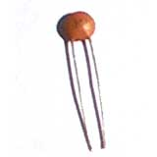 | 40 | Solda Fria
15 | Capacitor | Disco Cerâmico 100nF |  | 40 | Solda Fria
16 | Resistor | 10k 1/4W | 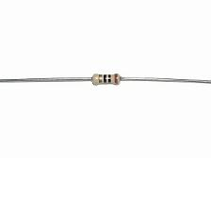 | 20 | Solda Fria
17 | Cristal | 16MHz | 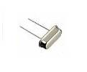 | 20 | Solda Fria
18 | Regulador de Tensão | LM 7805 | 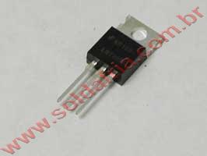 | 20 | Solda Fria
19 | Soquete Estampado | 28 pinos slim | 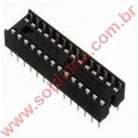 | 20 | Solda Fria
20 | Chave Push Button DS-451 Sem Trava Preto | DS-451 | 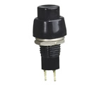 | 4 | Solda Fria
21 | Chave Push Button DS-451 Sem Trava Vermelha | DS-451 | 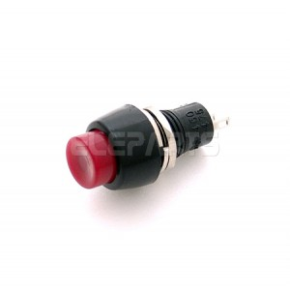 | 4 | Solda Fria
22 | Chave PBS-12B Verde Sem Trava | PBS-12B | 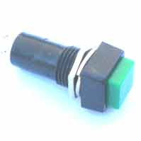 | 72 | Solda Fria
23 | Suporte de Led | Suporte Led (5mm) Cromado | 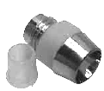 | 18 | Solda Fria
24 | Led Vermelho | Led Difuso Vermelho | 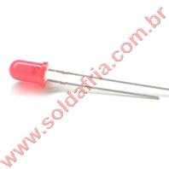 | 18 | Solda Fria
25 | Matriz de Led | Matriz de Leds Vermelho Anodo 8x8 HS-2088BS / HS-23088 | 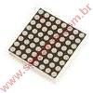 | 4 | Solda Fria
26 | CI | Circuito Integrado 74HC595 (M74HC595B1) | 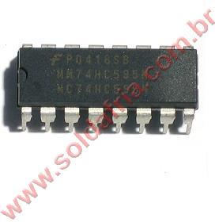 | 16 | Solda Fria
27 | CI | Circuito Integrado LM35DZ |  | 2 | Solda Fria
28 | Fenolite | Placa de circuito Impresso Virgem Dupla 10x20 |  | 5 | Solda Fria
29 | Caixa Plástica | Caixa Patola PBT-075 35x60x75 | 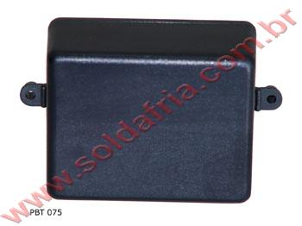 | 18 | Solda Fria
30 | Caixa Plástica | Caixa Patola PB-117 62x85x123 | 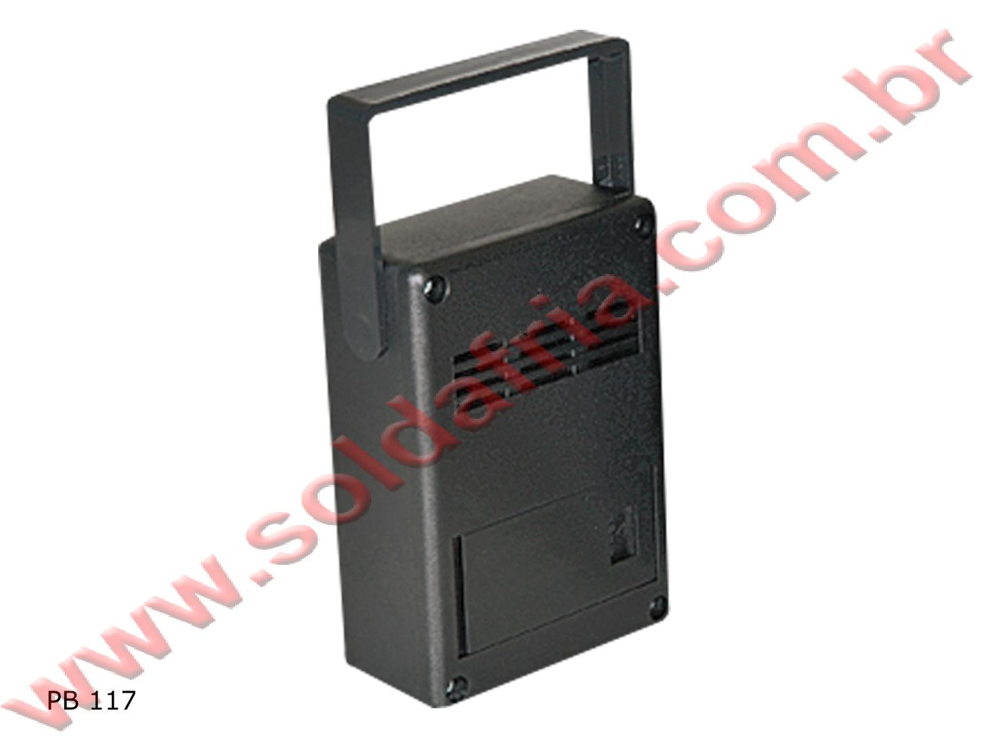 | 3 | Solda Fria

